Program Flow
■ Program Flow

개인별 근무계획 신청/조회
개인별 근무계획 신청

■ 사용자/권한
 | * 일반사용자 | C/R/U/D 권한(전체권한)
 | * 계열사 인사 총괄 담당자 | R 권한(임직원 신청내역 조회권한)
 | * 계열사 근태 담당자 | R 권한(임직원 신청내역 조회권한)

■ 특이 사항

화면 Layout
 | ■ UI화면 스케치
 |  |  |  |  |  |  |  | 신규 작성, 제출 전(신청자 화면)
 | *기본화면 |  |  |  |  |  |  | 결재상신(신청자 화면) |  | 화면 노출 아님

근무계획변경
 | 개인별근로계획서신청 |  |  |  |  |  |  | 결재상신(승인자 화면) |  | 연평균(월별일수) | 30.416666667 | 1개월 | 4.3452380952
 | 개인별근무계획작성 |  |  |  |  |  |  | 결재완료(신청자 화면) |  | 연평균(근로시간) | 225.95238095 | 1일근무시간 | 7.4285714286

2
 | 공통
 | 계획년도 | 2018 | 차수 |  | 성명(사번) |  | 성명(사번)
 | 부서 | 인사팀 | 직급 | 차장 | 직책

 | 적용기간

주
2
3
2018-07-01
2018-08-04
 | 공통
 | 시간제 유형 | 2주이내 | 표준단위기간 |  | 세트 |  | 세트
 | 근무계획기간 | ~

 | 근무계획현황

 | 1) 회사가 글로벌인 경우,
 | 단위기간 | 근로기준법 최장근로시간 |  |  |  | 월별 | 근무시간
 |  | 근로기준법 기준 (A) | 연차/공휴일 (B) | 연차/공휴일제외 (A-B) |  |  | 급여근무 (A) | 실제근무 (B) | 차이 (A-B)
항목설명 | 시간제 유형이 2주이내이면, 주별로 표시 3개월 이내는 표준단위기간이 주이면, 주로 표시 / 월이면 월로 표시 | 1일 근무시간(7.428..)*단위기간에 해당하는 총일수 | 계획에 표시된 단위기간 총 연차/공휴일 | 근로기준법 기준(A) - 연차/공휴일(B) |  | 근무계획기간 전체의 년월 표시 | ((8+1.5)X근무계획기간의 평일전체)+(8X휴일2일) 단, 평일전체는 연차,공휴일 제외된 일수임 | 근무계획작성에서 계획한 근무시간 단, 근무계획작성에서 휴무(연차), 공휴일의 시간은 제외 | 급여근무(A) - 실제근무(B)
예) | 1주 이면, | 0.0 |  |  |  | 201807 | 215.5
예) | 7월 이면, | 0.0 |  |  |  | 201808

 | 계 | 0.00 | 0.0 | 0.0 |  | 계 | 215.5 | 0.0 | 0.0
 | (평균) | 0.00 | 0.0 | 0.0 |  | (평균) | 71.8 | 0.0 | 0.0

 | 2) 회사가 글로벌이 아닌 경우,
 | 총 단위기간 |  |  | 근무계획현황
 | 총한도 | 총합계 | 주평균 | 근무시간 한도 | 근무시간 합계 |  | 근무시간 주평균 | 연장시간 한도 | 연장시간 합계 | 연장시간 주평균 | 유급휴가/공휴일
항목설명 | 52*단위기간주수*적용기간의 세트값 ※단위기간주수 - 2주이내 : 2주 - 3개월이내 : 52주*적용기간의 표준단위기간/12 | 근무계획기간내의 근무계획시간 합계+연장시간 합계 누적 실시간 계산은 아니며, 근무계획 | 총 단위기간 총합계값/(단위기간주수*세트값) | 40*(근무계획작성 월의 근무계획기간일수/7) | 근무계획작성에서 계획한 근무계획작성월의 근무시간의 합계 |  | 근무시간 합계/(근무계획작성 월의 근무계획기간일수/7) | 12*(근무계획작성 월에서 근무계획기간일수/7) | 근무계획작성에서 계획한 근무계획작성월의 근무시간의 합계 | 연장시간 합계/(근무계획작성 월의 근무계획기간일수/7) | 근무계획작성에서 계획한 휴무(연차), 공휴일의 시간 합계
 | 계

 | 근무계획작성 | 2018-07

 | 1) 회사가 글로벌인 경우,
 | 요 일 | 월요일 |  | 화요일 |  |  | 수요일 |  | 목요일 |  | 금요일 |  | 토요일 | 일요일 |  | 주간
 | 일 자 |  |  |  |  |  |  |  |  |  |  |  |  | 1 |  | 합계
 | 형 태
 | 근무 시작 / 종료
 | 근무시간 | 0:00:00 |  | 0:00:00 |  |  | 0:00:00 |  | 0:00:00 |  | 0:00:00 |  | 0:00:00 | 0:00:00 |  | 0:00:00
 | 일 자 | 2 |  | 3 |  |  | 4 |  | 5 |  | 6 |  | 7 | 8
 | 형 태 | 근무 |  | 근무 |  |  | 근무 |  | 근무 |  | 근무 |  |  | 근무
 | 근무 시작 / 종료 | 7:00:00 | 17:30:00 | 7:00:00 | 17:30:00 |  | 7:00:00 | 17:30:00 | 7:00:00 | 17:30:00 | 7:00:00 | 17:30:00 |  | 8:00:00 | 17:00:00
 | 근무시간 | 9:30:00 |  | 9:30:00 |  |  | 9:30:00 |  | 9:30:00 |  | 9:30:00 |  | 0:00:00 | 8:00:00 |  | 55:30:00
 | 일 자 | 9 |  | 10 |  |  | 11 |  | 12 |  | 13 |  | 14 | 15
 | 형 태 | 근무 |  | 근무 |  |  | 근무 |  | 휴무(휴일대체) |  | 근무 |  |  | 근무(휴일대체)
 | 근무 시작 / 종료 | 7:00:00 | 17:30:00 | 7:00:00 | 17:30:00 |  | 7:00:00 | 17:30:00 |  |  | 7:00:00 | 17:30:00 |  | 7:00:00 | 17:30:00
 | 근무시간 | 9:30:00 |  | 9:30:00 |  |  | 9:30:00 |  | 0:00:00 |  | 9:30:00 |  | 0:00:00 | 9:30:00 |  | 47:30:00
 | 일 자 | 16 |  | 17 |  |  | 18 |  | 19 |  | 20 |  | 21 | 22
 | 형 태 | 휴무(연차) |  | 근무(반차) |  |  | 근무 |  | 근무 |  | 근무 |  |  | 근무
 | 근무 시작 / 종료 |  |  | 7:00:00 | 17:30:00 |  | 7:00:00 | 17:30:00 | 7:00:00 | 17:30:00 | 7:00:00 | 17:30:00 |  | 8:00:00 | 17:00:00
 | 근무시간 | 0:00:00 |  | 9:30:00 |  |  | 9:30:00 |  | 9:30:00 |  | 9:30:00 |  | 0:00:00 | 8:00:00 |  | 46:00:00
 | 일 자 | 23 |  | 24 |  |  | 25 |  | 26 |  | 27 |  | 28 | 29
 | 형 태 | 근무 |  | 근무 |  |  | 근무 |  | 근무 |  | 근무
 | 근무 시작 / 종료 | 7:00:00 | 17:30:00 | 7:00:00 | 17:30:00 |  | 7:00:00 | 17:30:00 | 7:00:00 | 17:30:00 | 7:00:00 | 17:30:00
 | 근무시간 | 9:30:00 |  | 9:30:00 |  |  | 9:30:00 |  | 9:30:00 |  | 9:30:00 |  | 0:00:00 | 0:00:00 |  | 47:30:00
 | 일 자 | 30 |  | 31
 | 형 태 | 근무 |  | 근무
 | 근무 시작 / 종료 | 7:00:00 | 17:30:00 | 7:00:00 | 17:30:00
 | 근무시간 | 9:30:00 |  | 9:30:00 |  |  | 0:00:00 |  | 0:00:00 |  | 0:00:00 |  | 0:00:00 | 0:00:00 |  | 19:00:00

 | 2) 회사가 글로벌이 아닌 경우,
 | *근무 시간=(종료시간-시작시간)-휴게시간 / 연장 시간=(종료시간-시작시간)-휴게시간
 | 요 일 | 월요일 |  | 화요일 |  |  | 수요일 |  | 목요일 |  | 금요일 |  | 토요일 | 일요일 |  | 주간
 | 일 자 |  |  |  |  |  |  |  |  |  |  |  |  | 1 |  | 합계
 | 형 태
 | 근무 시작 / 종료
 | 근무 시간 | 0:00:00 |  | 0:00:00 |  |  | 0:00:00 |  | 0:00:00 |  | 0:00:00 |  | 0:00:00 | 0:00:00 |  | 0:00:00
 | 연장 시작 / 종료
 | 연장 시간 | 0:00:00 |  | 0:00:00 |  |  | 0:00:00 |  | 0:00:00 |  | 0:00:00 |  | 0:00:00 | 0:00:00 |  | 0:00:00
 | 일 자 | 2 |  | 3 |  |  | 4 |  | 5 |  | 6 |  | 7 | 8
 | 형 태 | 근무 |  | 근무 |  |  | 근무 |  | 근무 |  | 근무
 | 근무 시작 / 종료 | 7:00:00 | 16:00:00 | 7:00:00 | 16:00:00 |  | 7:00:00 | 16:00:00 | 7:00:00 | 16:00:00 | 7:00:00 | 16:00:00
 | 근무 시간 | 8:00:00 |  | 8:00:00 |  |  | 8:00:00 |  | 8:00:00 |  | 8:00:00 |  | 0:00:00 | 0:00:00 |  | 40:00:00
 | 연장 시작 / 종료 | 16:00:00 | 17:30:00 | 16:00:00 | 17:30:00 |  | 16:00:00 | 17:30:00 | 16:00:00 | 17:30:00 | 16:00:00 | 17:30:00
 | 연장 시간 | 1:30:00 |  | 1:30:00 |  |  | 1:30:00 |  | 1:30:00 |  | 1:30:00 |  | 0:00:00 | 0:00:00 |  | 7:30:00
 | 일 자 | 9 |  | 10 |  |  | 11 |  | 12 |  | 13 |  | 14 | 15
 | 형 태 | 근무 |  | 근무 |  |  | 근무 |  | 휴무(휴일대체) |  | 근무 |  |  | 근무(휴일대체)
 | 근무 시작 / 종료 | 7:00:00 | 15:00:00 | 7:00:00 | 15:00:00 |  | 7:00:00 | 15:00:00 |  |  | 7:00:00 | 15:00:00 |  | 7:00:00 | 15:00:00
 | 근무 시간 | 7:00:00 |  | 7:00:00 |  |  | 7:00:00 |  | 0:00:00 |  | 7:00:00 |  | 0:00:00 | 7:00:00 |  | 35:00:00
 | 연장 시작 / 종료 | 17:00:00 | 17:30:00 | 17:00:00 | 17:30:00 |  | 17:00:00 | 17:30:00 |  |  | 17:00:00 | 17:30:00
 | 연장 시간 | 0:30:00 |  | 0:30:00 |  |  | 0:30:00 |  | 0:00:00 |  | 0:30:00 |  | 0:00:00 | 0:00:00 |  | 2:00:00
 | 일 자 | 16 |  | 17 |  |  | 18 |  | 19 |  | 20 |  | 21 | 22
 | 형 태 | 휴무(연차) |  | 근무 |  |  | 근무 |  | 근무 |  | 근무 |  |  | 근무
 | 근무 시작 / 종료 |  |  | 7:00:00 | 17:00:00 |  | 7:00:00 | 17:00:00 | 7:00:00 | 16:30:00 | 7:00:00 | 16:30:00
 | 근무 시간 | 0:00:00 |  | 9:00:00 |  |  | 9:00:00 |  | 8:30:00 |  | 8:30:00 |  | 0:00:00 | 0:00:00 |  | 35:00:00
 | 연장 시작 / 종료 |  |  | 17:00:00 | 17:30:00 |  | 17:00:00 | 17:30:00 | 16:30:00 | 17:30:00 | 16:30:00 | 17:30:00
 | 연장 시간 | 0:00:00 |  | 0:30:00 |  |  | 0:30:00 |  | 1:00:00 |  | 1:00:00 |  | 0:00:00 | 0:00:00 |  | 3:00:00
 | 일 자 | 23 |  | 24 |  |  | 25 |  | 26 |  | 27 |  | 28 | 29
 | 형 태 | 근무 |  | 근무 |  |  | 근무 |  | 근무 |  | 근무
 | 근무 시작 / 종료 | 7:00:00 | 17:00:00 | 7:00:00 | 17:00:00 |  | 7:00:00 | 17:00:00 | 7:00:00 | 17:00:00 | 7:00:00 | 17:00:00
 | 근무 시간 | 9:00:00 |  | 9:00:00 |  |  | 9:00:00 |  | 9:00:00 |  | 9:00:00 |  | 0:00:00 | 0:00:00 |  | 45:00:00
 | 연장 시작 / 종료 | 17:00:00 | 17:30:00 | 17:00:00 | 17:30:00 |  | 17:00:00 | 17:30:00 | 17:00:00 | 17:30:00 | 17:00:00 | 17:30:00
 | 연장 시간 | 0:30:00 |  | 0:30:00 |  |  | 0:30:00 |  | 0:30:00 |  | 0:30:00 |  | 0:00:00 | 0:00:00 |  | 2:30:00
 | 일 자 | 30 |  | 31
 | 형 태 | 근무 |  | 근무
 | 근무 시작 / 종료 | 7:00:00 | 17:00:00 | 7:00:00 | 17:00:00
 | 근무시간 | 9:00:00 |  | 9:00:00 |  |  | 0:00:00 |  | 0:00:00 |  | 0:00:00 |  | 0:00:00 | 0:00:00 |  | 18:00:00
 | 연장 시작 / 종료 | 17:00:00 | 17:30:00 | 17:00:00 | 17:30:00
 | 연장 시간 | 0:30:00 |  | 0:30:00 |  |  | 0:00:00 |  | 0:00:00 |  | 0:00:00 |  | 0:00:00 | 0:00:00 |  | 1:00:00

 | 위와 같이 탄력적 근로시간제를 적용하는 것에 동의합니다.

 | 신청안내

 | 공통

 | ■ 추가설명 (선택)
 | 1. 근무계획기간은 시작일자만 수정이 가능하고 종료일자는 표준단위기간 * 세트로 날짜 자동 계산
 | 2. 근무계획가간의 시작일자는 이전근무계획의 종료일 +1일로 자동 세팅, 단 오늘날짜보다 작으면 공백(혹은 오늘날짜), 이전계획이 없으면 공백(혹은 오늘날짜)
 | 3. 근무계획의 형태는 근무/근무(반차)/근무(휴일대체)/휴무(휴일대체)/휴무(연차)로 관리되며, 신청자가 근무계획에서 선택 변경 할수 있는 항목은 근무/근무(반차)이다.

화면 Layout(전자결재)
■ UI화면 스케치

*기본화면

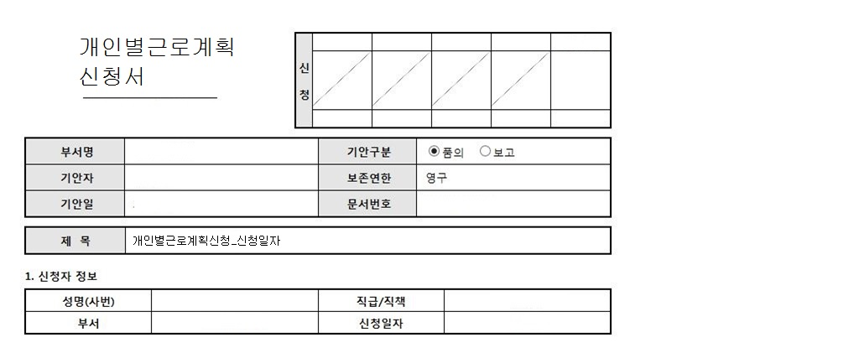

주
2
2018-07-01
2018-08-04
2. 적용기간
시간제 유형 | 2주이내 | 표준단위기간 |  | 세트 | 3세트
근무계획기간 | ~

3. 근무계획내역
근무계획년월 | 2018-07
1) 회사가 글로벌인 경우,
요 일 | 월요일 |  | 화요일 |  | 수요일 |  | 목요일 |  | 금요일 |  | 토요일 | 일요일 |  | 주간
일 자 |  |  |  |  |  |  |  |  |  |  |  | 1 |  | 합계
형 태
근무 시작 / 종료
근무 시간 | 0:00:00 |  | 0:00:00 |  | 0:00:00 |  | 0:00:00 |  | 0:00:00 |  | 0:00:00 | 0:00:00 |  | 0:00:00
일 자 | 2 |  | 3 |  | 4 |  | 5 |  | 6 |  | 7 | 8
형 태 | 근무 |  | 근무 |  | 근무 |  | 근무 |  | 근무 |  |  | 근무(휴일)
근무 시작 / 종료 | 7:00:00 | 17:30:00 | 7:00:00 | 17:30:00 | 7:00:00 | 17:30:00 | 7:00:00 | 17:30:00 | 7:00:00 | 17:30:00 |  | 8:00:00 | 17:00:00
근무 시간 | 9:30:00 |  | 9:30:00 |  | 9:30:00 |  | 9:30:00 |  | 9:30:00 |  | 0:00:00 | 8:00:00 |  | 55:30:00
일 자 | 9 |  | 10 |  | 11 |  | 12 |  | 13 |  | 14 | 15
형 태 | 근무 |  | 근무 |  | 근무 |  | 휴무(휴일대체) |  | 근무 |  |  | 근무(휴일대체)
근무 시작 / 종료 | 7:00:00 | 17:30:00 | 7:00:00 | 17:30:00 | 7:00:00 | 17:30:00 |  |  | 7:00:00 | 17:30:00 |  | 7:00:00 | 17:30:00
근무 시간 | 9:30:00 |  | 9:30:00 |  | 9:30:00 |  | 0:00:00 |  | 9:30:00 |  | 0:00:00 | 9:30:00 |  | 47:30:00
일 자 | 16 |  | 17 |  | 18 |  | 19 |  | 20 |  | 21 | 22
형 태 | 휴무(연차) |  | 근무 |  | 근무 |  | 근무 |  | 근무 |  |  | 휴일
근무 시작 / 종료 |  |  | 7:00:00 | 17:30:00 | 7:00:00 | 17:30:00 | 7:00:00 | 17:30:00 | 7:00:00 | 17:30:00 |  | 8:00:00 | 17:00:00
근무 시간 | 0:00:00 |  | 9:30:00 |  | 9:30:00 |  | 9:30:00 |  | 9:30:00 |  | 0:00:00 | 8:00:00 |  | 46:00:00
일 자 | 23 |  | 24 |  | 25 |  | 26 |  | 27 |  | 28 | 29
형 태 | 근무 |  | 근무 |  | 근무 |  | 근무 |  | 근무
근무 시작 / 종료 | 7:00:00 | 17:30:00 | 7:00:00 | 17:30:00 | 7:00:00 | 17:30:00 | 7:00:00 | 17:30:00 | 7:00:00 | 17:30:00
근무 시간 | 9:30:00 |  | 9:30:00 |  | 9:30:00 |  | 9:30:00 |  | 9:30:00 |  | 0:00:00 | 0:00:00 |  | 47:30:00
일 자 | 30 |  | 31
형 태 | 근무 |  | 근무
근무 시작 / 종료 | 7:00:00 | 17:30:00 | 7:00:00 | 17:30:00
근무 시간 | 9:30:00 |  | 9:30:00 |  | 0:00:00 |  | 0:00:00 |  | 0:00:00 |  | 0:00:00 | 0:00:00 |  | 19:00:00

2) 회사가 글로벌이 아닌 경우,
*근무H=(종료시간-시작시간)-휴게시간 / 연장H=(종료시간-시작시간)-휴게시간
요 일 | 월요일 |  | 화요일 |  | 수요일 |  | 목요일 |  | 금요일 |  | 토요일 | 일요일 |  | 주간
일 자 |  |  |  |  |  |  |  |  |  |  |  | 1 |  | 합계
형 태
근무 시작 / 종료
근무 시간 | 0:00:00 |  | 0:00:00 |  | 0:00:00 |  | 0:00:00 |  | 0:00:00 |  | 0:00:00 | 0:00:00 |  | 0:00:00
연장 시작 / 종료
연장 시간 | 0:00:00 |  | 0:00:00 |  | 0:00:00 |  | 0:00:00 |  | 0:00:00 |  | 0:00:00 | 0:00:00 |  | 0:00:00
일 자 | 2 |  | 3 |  | 4 |  | 5 |  | 6 |  | 7 | 8
형 태 | 근무 |  | 근무 |  | 근무 |  | 근무 |  | 근무
근무 시작 / 종료 | 7:00:00 | 16:00:00 | 7:00:00 | 16:00:00 | 7:00:00 | 16:00:00 | 7:00:00 | 16:00:00 | 7:00:00 | 16:00:00
근무 시간 | 8:00:00 |  | 8:00:00 |  | 8:00:00 |  | 8:00:00 |  | 8:00:00 |  | 0:00:00 | 0:00:00 |  | 40:00:00
연장 시작 / 종료 | 16:00:00 | 17:30:00 | 16:00:00 | 17:30:00 | 16:00:00 | 17:30:00 | 16:00:00 | 17:30:00 | 16:00:00 | 17:30:00
연장 시간 | 1:30:00 |  | 1:30:00 |  | 1:30:00 |  | 1:30:00 |  | 1:30:00 |  | 0:00:00 | 0:00:00 |  | 7:30:00
일 자 | 9 |  | 10 |  | 11 |  | 12 |  | 13 |  | 14 | 15
형 태 | 근무 |  | 근무 |  | 근무 |  | 휴무(휴일대체) |  | 근무 |  |  | 근무(휴일대체)
근무 시작 / 종료 | 7:00:00 | 15:00:00 | 7:00:00 | 15:00:00 | 7:00:00 | 15:00:00 |  |  | 7:00:00 | 15:00:00 |  | 7:00:00 | 15:00:00
근무 시간 | 7:00:00 |  | 7:00:00 |  | 7:00:00 |  | 0:00:00 |  | 7:00:00 |  | 0:00:00 | 7:00:00 |  | 35:00:00
연장 시작 / 종료 | 17:00:00 | 17:30:00 | 17:00:00 | 17:30:00 | 17:00:00 | 17:30:00 |  |  | 17:00:00 | 17:30:00
연장 시간 | 0:30:00 |  | 0:30:00 |  | 0:30:00 |  | 0:00:00 |  | 0:30:00 |  | 0:00:00 | 0:00:00 |  | 2:00:00
일 자 | 16 |  | 17 |  | 18 |  | 19 |  | 20 |  | 21 | 22
형 태 | 휴무(연차) |  | 근무 |  | 근무 |  | 근무 |  | 근무 |  |  | 근무
근무 시작 / 종료 |  |  | 7:00:00 | 17:00:00 | 7:00:00 | 17:00:00 | 7:00:00 | 16:30:00 | 7:00:00 | 16:30:00
근무 시간 | 0:00:00 |  | 9:00:00 |  | 9:00:00 |  | 8:30:00 |  | 8:30:00 |  | 0:00:00 | 0:00:00 |  | 35:00:00
연장 시작 / 종료 |  |  | 17:00:00 | 17:30:00 | 17:00:00 | 17:30:00 | 16:30:00 | 17:30:00 | 16:30:00 | 17:30:00
연장 시간 | 0:00:00 |  | 0:30:00 |  | 0:30:00 |  | 1:00:00 |  | 1:00:00 |  | 0:00:00 | 0:00:00 |  | 3:00:00
일 자 | 23 |  | 24 |  | 25 |  | 26 |  | 27 |  | 28 | 29
형 태 | 근무 |  | 근무 |  | 근무 |  | 근무 |  | 근무
근무 시작 / 종료 | 7:00:00 | 17:00:00 | 7:00:00 | 17:00:00 | 7:00:00 | 17:00:00 | 7:00:00 | 17:00:00 | 7:00:00 | 17:00:00
근무 시간 | 9:00:00 |  | 9:00:00 |  | 9:00:00 |  | 9:00:00 |  | 9:00:00 |  | 0:00:00 | 0:00:00 |  | 45:00:00
연장 시작 / 종료 | 17:00:00 | 17:30:00 | 17:00:00 | 17:30:00 | 17:00:00 | 17:30:00 | 17:00:00 | 17:30:00 | 17:00:00 | 17:30:00
연장 시간 | 0:30:00 |  | 0:30:00 |  | 0:30:00 |  | 0:30:00 |  | 0:30:00 |  | 0:00:00 | 0:00:00 |  | 2:30:00
일 자 | 30 |  | 31
형 태 | 근무 |  | 근무
근무 시작 / 종료 | 7:00:00 | 17:00:00 | 7:00:00 | 17:00:00
근무 시간 | 9:00:00 |  | 9:00:00 |  | 0:00:00 |  | 0:00:00 |  | 0:00:00 |  | 0:00:00 | 0:00:00 |  | 18:00:00
연장 시작 / 종료 | 17:00:00 | 17:30:00 | 17:00:00 | 17:30:00
연장 시간 | 0:30:00 |  | 0:30:00 |  | 0:00:00 |  | 0:00:00 |  | 0:00:00 |  | 0:00:00 | 0:00:00 |  | 1:00:00


■ 추가설명 (선택)
1. 월별 달력으로 근무계획내용을 표시하고, 월이 달라지면 전자결재 문서 다음 장에 표시하도록 구성한다.

▶화면 디자인은 화면의 구조와 내용을 이해할 수 있도록 그리면된다. 모든 방법 가능하다. UI개발툴(XPlatform, ABAP 등)을 이용하여 그리거나, PPT, 워드, 손그림gif도 가능.
▶화면사이즈를 명확히 해야하는 경우는 디자이너와 상의하여 화면크기를 미리 정의하여 위와 같이 눈금형태의 템플릿을 제공받아 사용한다.

Event 작성가이드
◈ 화면Control
 | ■ UI 화면 요소 설명
 | Screen 영역 | Screen Object | 속성 | DB |  | Default(초기화) | Default(초기화) | Default(초기화) | 필수 | 필수 | 필수 | Validation | Validation | Validation | Event
 |  |  |  | 테이블 | 칼럼 | 본사 권한 | 매장 권한 | LoV | Master 조회 | Master 저장 | 상세조회 | Master 조회 | Master 저장 | 상세조회
1
 | Master 버튼 | 조회 | 버튼 |  |  | 활성 | 활성 |  |  |  |  |  |  |  | 클릭시 > [Master 조회logic]
 |  | 저장 | 버튼 |  |  | 활성 | 비활성 |  |  |  |  |  |  |  | 클릭시 > [Master 저장logic]
2
 | 상세 버튼 | 상세 조회 | 버튼 |  |  | 활성 | 비활성 |  |  |  |  |  |  |  | 클릭시 > [상세조회logic]

 | [가이드라인]
 | Screen Object 중 event가 있다면(버튼/팝업) "필수", "Validation" 항목을 추가하고 내용을 작성한다.
 | Event 에서 [logic]을 작성하면 logic 탭에서 상세 내용을 기술한다.

◈ Logic
 | ■ Logic 설명
 | Logic명 | 처리방법 | 변경일 |  |  | 내용 |  |  |  | 메시지
 | Master 조회logic | 서버(CSI) |  |  |  | input : 재고DO
 |  |  |  |  |  | process : 재고DO 검색조건을 확인한다 검색 조건이 없으면 검색 조건을 넣으라는 메시지를 보내준다. 검색 조건이 있으면 검색 조건으로 재고 목록을 조회한다. |  |  |  | [MSG(E)] MSG001 : 검색조건을 입력하세요.
 |  |  |  |  |  | exception :
 |  |  |  |  |  | output : List<재고DO>
 | Master 저장logic |  |  |  |  | input : 재고DO
 |  |  |  |  |  | process :
 |  |  |  |  |  | exception :
 |  |  |  |  |  | output : List<재고DO>
 | 상세조회logic | 서버 |  |  |  | input : 재고DO |  |  |  | [MSG(E)] MSG002 : ~~는 필수 입력입니다.
 |  |  |  |  |  | process :~~~~~~~~~~~~~~
 |  |  |  |  |  | exception :
 |  |  |  |  |  | output : List<재고DO>

T1_Fail_001
[2019.10.22]
[Major]
검색 초기값의 신청일자가 현재일자가 아닌 해당 년도 말 일로 설정되어 있음

T1_Fail_002
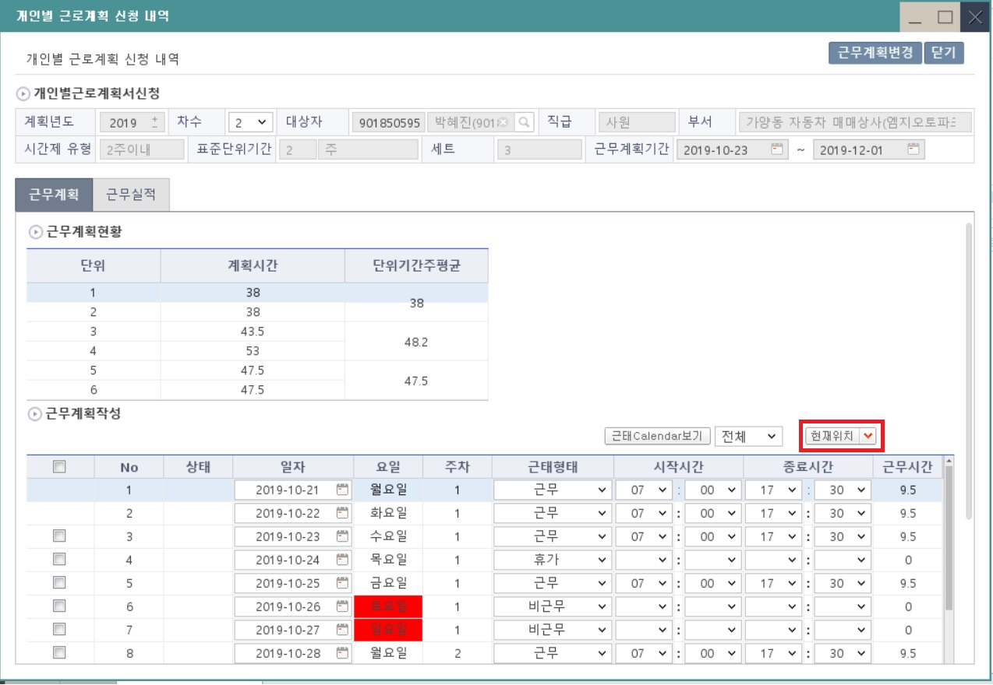

[2019.10.22]
[Enhancement]
결재완료된 상세내역서에 행 추가시 위치 선택 버튼이 계속 노출됨.
신규 > 임의의 날짜 선택 > 행추가시 선택한 행 하단이 아닌 상단에 추가되는 현상(목요일 선택 후 행 추가시 수요일 하단에 행이 추가됨)

T1_Fail_003
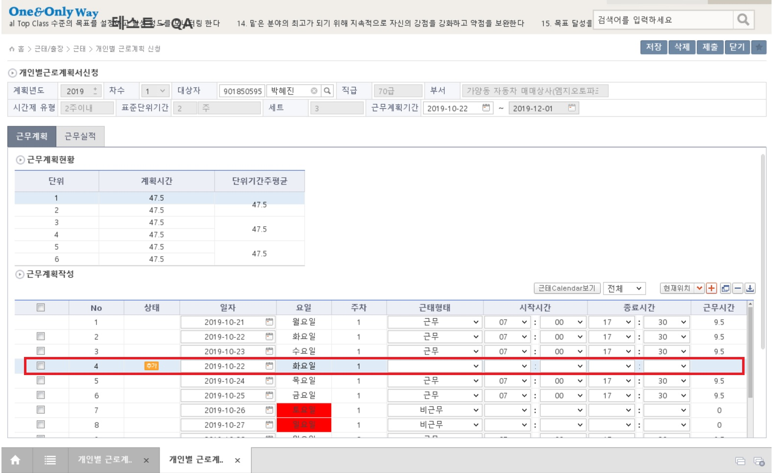

[2019.10.22]
[Major]
신규 > 임의의 날짜 선택 > 행추가시 선택한 행 하단이 아닌 상단에 추가되는 현상(목요일 선택 후 행 추가시 수요일 하단에 행이 추가됨)

T1_Fail_004
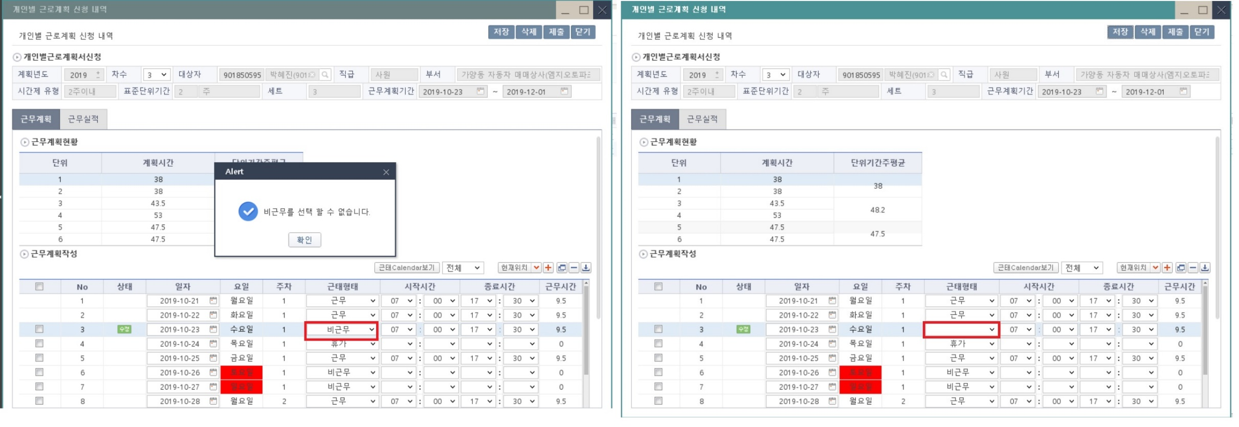

[2019.10.22]
[Minor]
평일에 근무형태 비근무로 선택시 선택 할 수 없다는 알럿 발행하고 확인시 근무형태 이전 내용 사라짐(미입력 상태로 노출됨)

T1_Fail_005
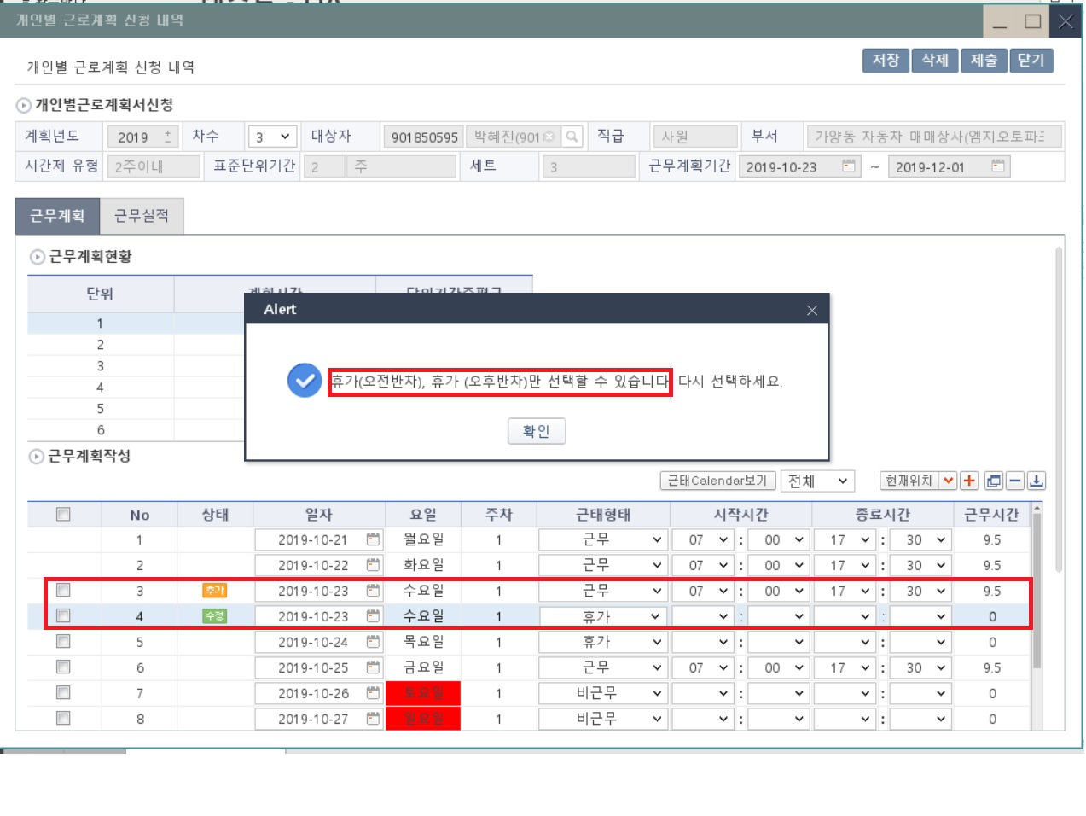

[2019.10.22]
[Major]
평일에 추가 근무 입력시 휴가(오전반차/오후반차)는 선택 가능함

T1_Fail_006
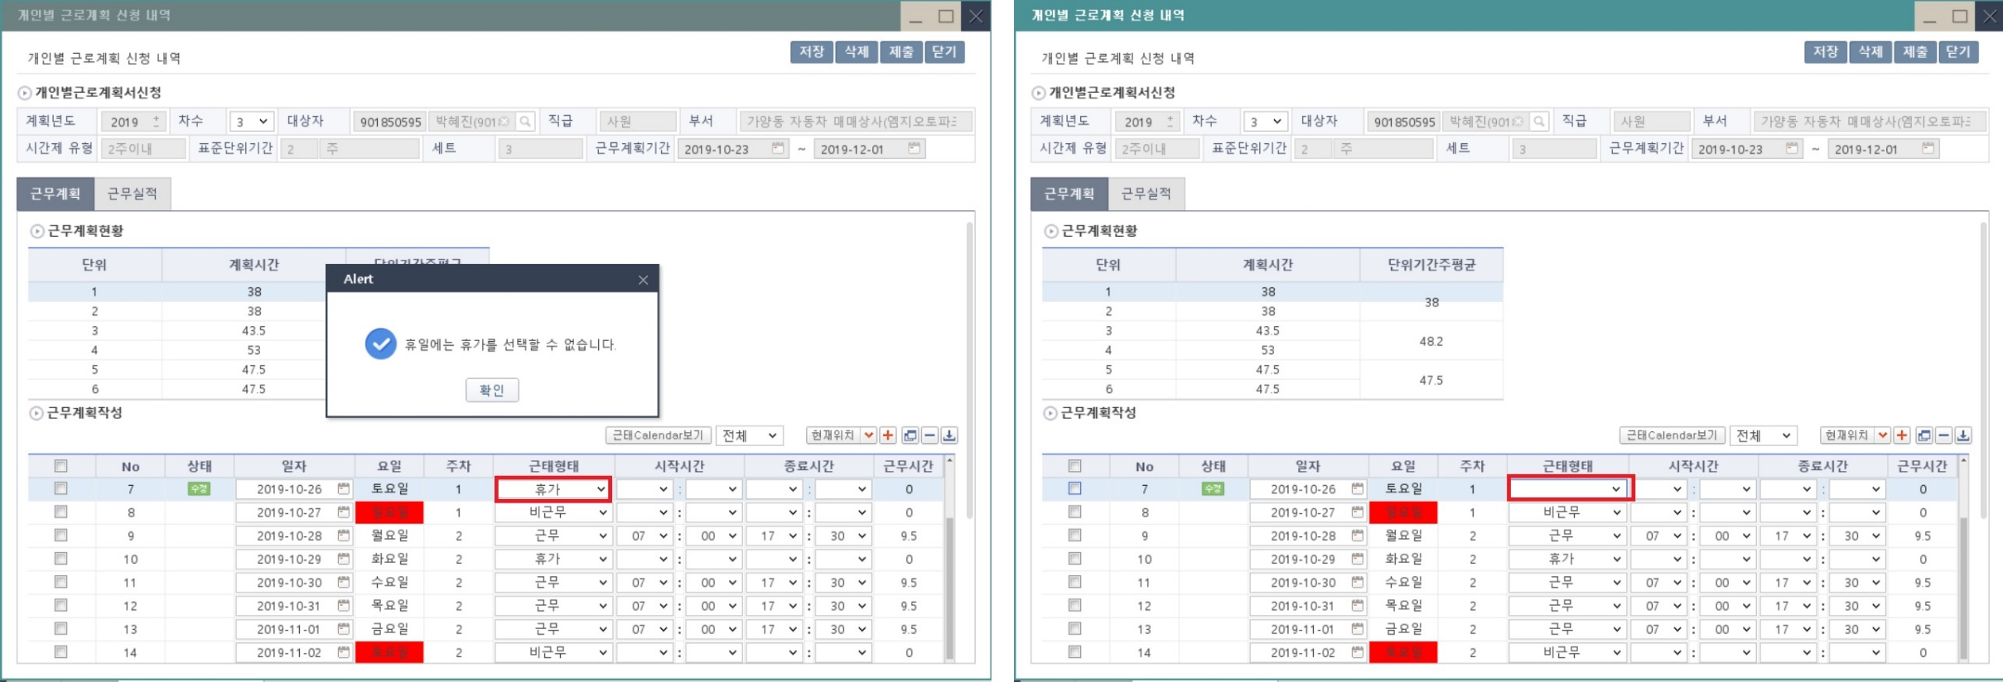

[2019.10.22]
[Minor]
휴일에 근무형태 휴가 선택시 선택 할 수 없다는 알럿 발행하고 확인시 근무형태 이전 내용 사라짐(미입력 상태로 노출됨)

T1_Fail_007
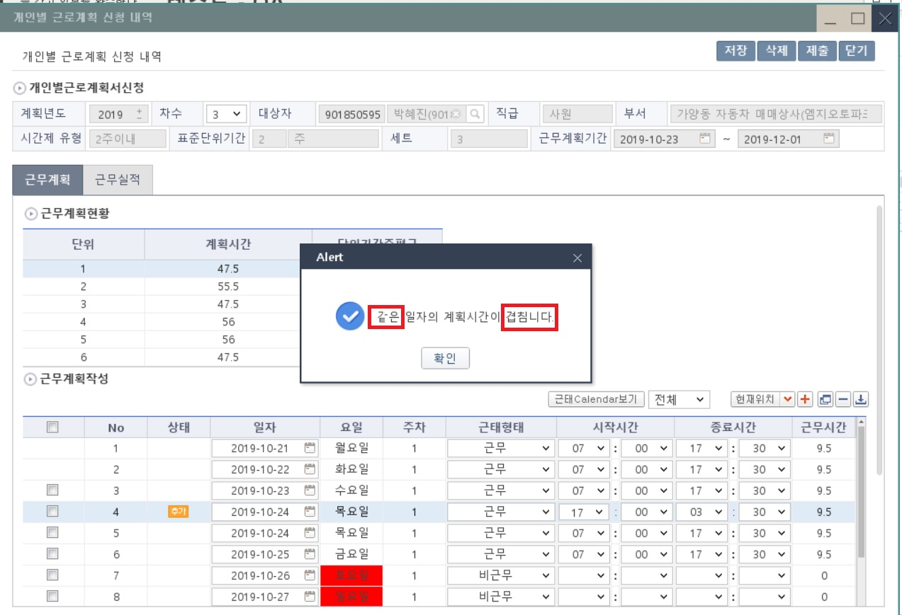

[2019.10.23]
[Minor]
알럿에 "같" 글자가 명확하게 보이지 않고, 겹침니다로 문구에 오타가 있음

T1_Fail_008
[2019.10.23]
[Major]
시간제유형 목록에 2주이내 항목만 중복으로 발생함(첫번째 2주 이내로 검색시 검색결과 없음)

T1_Fail_009
[2019.10.23]
[Enhancement]
상단/하단에 행 추가시 행추가되는 위치가 불명확함.(최상단/최하단 등으로 추가위치 안내가 명확하게 되어야 사용자의 혼란을 방지할 수 있음))

